표지
솔리데오시스템즈의 사전 승인 없이 본 내용의 전부 또는 일부에 대한 복사, 전재, 배포, 사용을 금합니다.
프로젝트 명 입력
웹사이트 품질진단 점검표
문서번호 : MDSP2-PP-D0203-02

마이데이터 지원 플랫폼 구축(2차)
웹사이트 품질진단 결과서

V1.0
2025-12-10

3.개방성
웹사이트 개방성
진단지표 | 진단기준 | 적용여부 | 진단방법 | 진단결과
1. 특정 검색엔진 접근 | 웹 방화벽이나 웹 서버 운영정책에 따라 특정 검색엔진의 접속이나 특정 콘텐츠에 대한 접근 및 열람이 차단되지 않았는가? | O | 브라우저에 “http://도메인주소/robots.txt”로 접속하여 “robots.txt”가 접근 가능한지 확인 | P
2. 검색 로봇 접근 | 트래픽과 보안 관련 정책에 따른 적절한 로봇배제 표준의 적용으로 콘텐츠에 대한 접근권을 향상하고 있는가? | O | 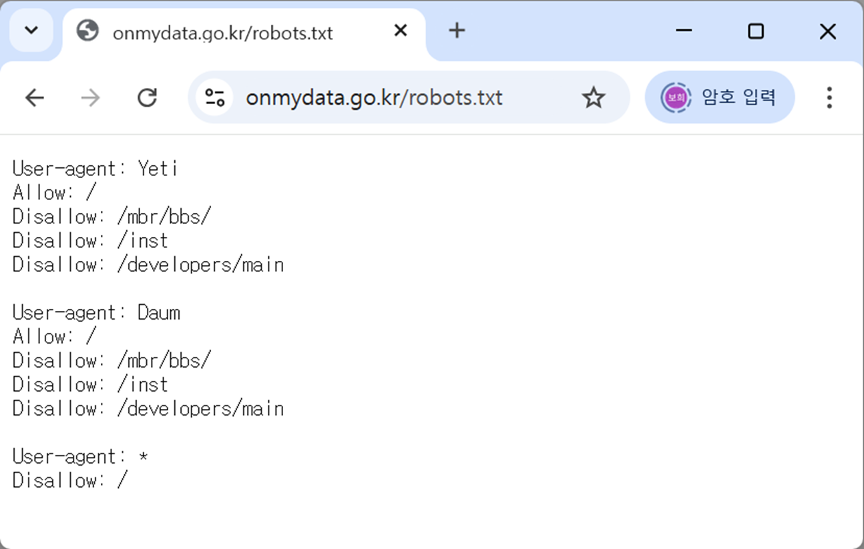 “robots.txt”에서 특정 검색엔진의 크롤러에 대한 user-agent를 차단하고 있는지 확인 | P
3. 페이지 정보 수집 | 콘텐츠 노출 범위의 기준 마련 및 웹사이트 소스코드 메타태그 기능의 적절 사용으로 불필요한 검색제한을 방지하고 있는가? | O | meta 태그에 noindex, nofollow 속성 사용했는지 F12 개발자 도구 이용해 진단 | P
4. 페이지별 URL 검색 | 링크된 게시물, 검색결과의 URL을 이용한 웹사이트 접근 또는 페이지 변경 시 해당 콘텐츠에 대한 검색이 가능한가? | O | 메인 페이지에서 주소창의 URL과 하위 페이지들의 URL을 비교 | P

